화면 흐름
앱 기본 설계서 |  |  |  | 담당자 | 반짝임 |  | 확인일

 |  |  |  |  | DNX | 요네야마 | 확인일 | 2021-04-28

화면 코드 | M3010M00 | 흐름 이름 | 환경설정/이용한도액 변경/이체송금 한도액 변경

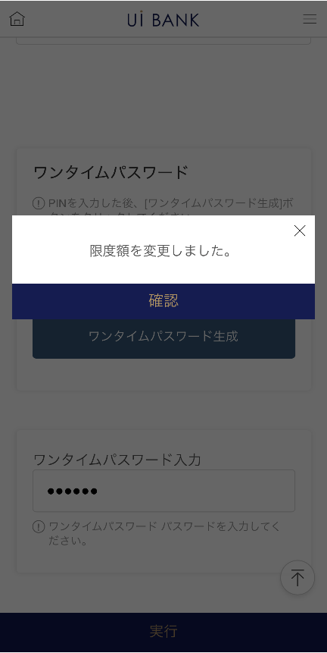 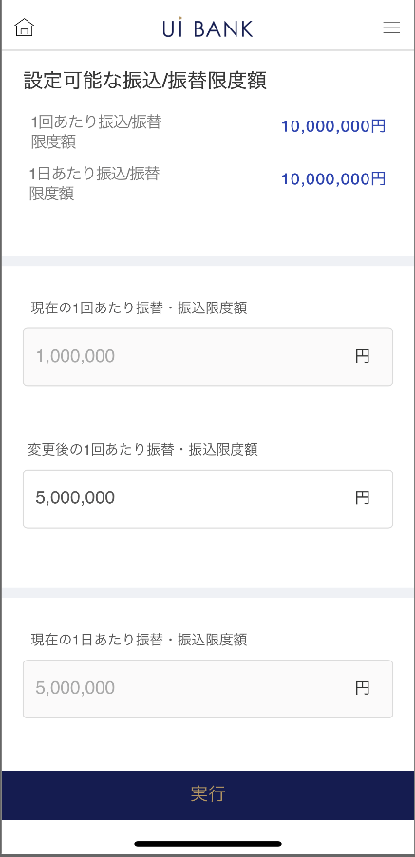 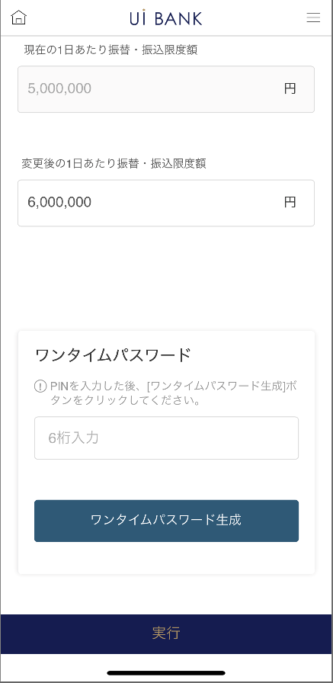 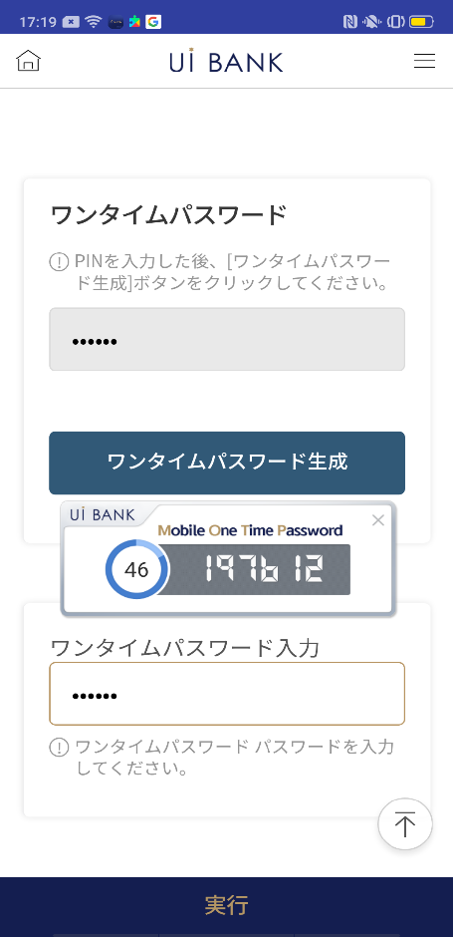
STEP1
STEP2

☆

보충 설명:
☆：UI 은행님의 로고 삽입에 영향을 주어 표제의 타이틀에 로고가 삽입되고 있습니다. 최신판의 것으로는 디자인의 관계상 「이체/송금 한도액 변경」이라고 타이틀 표기하고 있습니다. 희망의 문언등 있으면 상담해 주시면 감사하겠습니다.

M3010M00_화면 레이아웃
앱 기본 설계서 |  |  |  |  |  |  |  |  | 담당자 | 반짝임 |  |  | 확인일

 |  |  |  |  |  |  |  |  |  | DNX | 요네야마 |  | 확인일 | 2021-04-28

요건 충족표 No. | 43 | 카테고리 | App PKG | 레벨 1 | 레벨 2 | 레벨 3 |  | 레벨 4 | 레벨 5
 |  |  |  | 모바일 앱 | 기본 기능 | MENU

요건 충족표 No. | - | 카테고리 | AITHERPKG | 레벨 1 | 레벨 2 | 레벨 3 |  | 레벨 4 | 레벨 5
 |  |  |  | - | - | -

화면 코드 | M3010M00 | 화면명 | 환경설정/이용한도액 변경/이체송금 한도액 변경

화면 레이아웃: |  |  |  |  |  |  | 화면 설명:

 |  |  |  |  |  |  | - 송금 이체 한도 금액을 설정합니다. 보안 매체 인증으로 변경 완료
1
2
3
4
5
6
7
8
9
10
11
12

 |  |  |  |  |  |  | 항목 설명

 |  |  |  |  |  |  | 항번 | 조작 | 선택/입력 내용 |  |  | 비고 |  | AiTHER와의 협력 (참조 소스 데이터)

 |  |  |  |  |  |  | 1 | － | 항상 표시 |  |  | - |  | -
 |  |  |  |  |  |  | 2 | － | 항상 표시 |  |  | - |  | 0031
 |  |  |  |  |  |  | 3 | 입력 | 1회당 송금 한도액 입력 |  |  | - |  | -
 |  |  |  |  |  |  | 4 | － |  |  |  | - |  | 0031
 |  |  |  |  |  |  | 5 | 입력 | 일일 송금 한도액 입력 |  |  | - |  | -
 |  |  |  |  |  |  | 6 | 입력 | PIN 번호 입력 |  |  | - |  | -
 |  |  |  |  |  |  | 7 | 클릭 | - |  |  | 항목 번호 8 표시 |  | -
 |  |  |  |  |  |  | 8 | － | 자동 표시 |  |  | - |  | -
 |  |  |  |  |  |  | 9 | 입력 | 항목 번호 8 입력 |  |  | - |  | -
 |  |  |  |  |  |  | 10 | 클릭 | 오른쪽 화면 표시 |  |  | - |  | -
 |  |  |  |  |  |  | 11 | － | 자동 표시 |  |  | - |  | -
 |  |  |  |  |  |  | 12 | 클릭 | - |  |  | 왼쪽 화면으로 전환 |  | -
 |  |  |  |  |  |  | 13
 |  |  |  |  |  |  | 14
 |  |  |  |  |  |  | 15
 |  |  |  |  |  |  | 키라보시 님 코멘트 & 디자인 변경 코멘트 (요구 사항 정의 참조) |  |  |  |  |  |  | 대응 확인
 |  |  |  |  |  |  | No. | 내용
 |  |  |  |  |  |  | 1 | 화면 코드 M2101M00의 「설정 가능한 인출 한도액」과 같은 레이아웃으로 변경하고 싶습니다. (복수 패턴은 존재하지 않고, 원텀 패스워드만으로 하기 위해) |  |  |  |  |  | 현재 화면 대응 완료
 |  |  |  |  |  |  | 2 | 사용하는 보안 매체와 한도액을 정책 결정 후에 변경합니다. |  |  |  |  |  | 항번 1 대응제
 |  |  |  |  |  |  | 3 | 「모바일 OTP」 「OTP 패스워드」 「Mobile One Time Password」등의 표기를 모두 「원타임 패스워드」에 통일하고 싶다. |  |  |  |  |  | 항목6.～9 대응제
 |  |  |  |  |  |  | 4 | 신청→실행 에 문언을 변경해, 폰트를 크게 하고 싶다. |  |  |  |  |  | 항목 10 대응 완료
 |  |  |  |  |  |  | 5 | 기능 : 보통 예금의 송금 한도액에 (0엔)을 설정할 수 있도록 하고 싶다. (SBJ 은행에서는 1~500만엔을 위해) *0엔은 불입 불가로 하는 의도(확정한 추가 요건 때문에 DNX가 기재) |  |  |  |  |  | 본 화면 대응 완료
 |  |  |  |  |  |  | 6
 |  |  |  |  |  |  | 7
 |  |  |  |  |  |  | 8
 |  |  |  |  |  |  | 9
 |  |  |  |  |  |  | 10

